Sheet1
 |  |  |  | QUOTATION

 | CLIENT |  | CELEFIT
 | Address
 | Contact Person |  | Ms Châu | Email: lamanhchau91@gmail.com
 | Project
 | Date

 |  |  |  |  |  |  |  |  |  |  |  | INTERNAL COST |  | Thông tin giá đầu vào tham khảo
 | Timeline | No. | Description | Unit | Quantity | Unit Price | Amount (VND) | Charged Cost | Note | Product Information |  | Unit Price (VND) | Amount (VND) | Thông tin NCC | Điều khoản thanh toán
 | 15/02/2022 | 1 | Gói TRY FREE + REVIEW | Gói | 2 | 3,000,000 | 6,000,000 | BARTER | 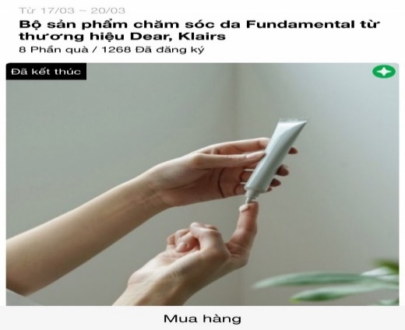 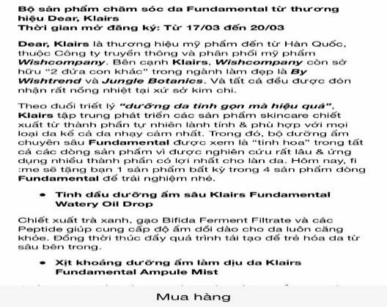 | Link sản phẩm | https://shopee.vn/Kem-d%C6%B0%E1%BB%A1ng-tr%E1%BA%AFng-n%C3%A2ng-t%C3%B4ng-da-CELEFIT-PEACH-BEAM-TONE-UP-CREAM-i.189050386.6315154256
 |  |  | Design template TRY dựa trên materials của nhãn hàng |  |  |  |  |  |  | Tên Sản phẩm | CELEFIT PEACH BEAM TONE - UP CREAM 70g | 1,000,000 | 2,000,000 | Internal
 |  |  | Sáng tạo nội dung TRY dựa trên mô tả sản phẩm của nhãn hàng |  |  |  |  |  |  | Giá thị trường | 330,000
 |  |  | Packaging và gửi sản phẩm TRY cho các Piers |  | 25 |  |  |  |  | Số lượng | 36 | 25,000 | 625,000 | Đơn vị Đóng gói & Vận chuyển
 |  | 2 | Gói branding thông qua MINIGAME | Gói | 1 | 4,500,000 | 4,500,000 |  | Minigame trên Fanpage để đẩy piers về trang mua hàng của nhãn hàng https://bitly.clubpiaf.vn/3j8Bwo9
 |  |  | Design template minigame dựa trên materials của nhãn hàng |  |  |  |  |  |  |  | - | 1,500,000 | 1,500,000 | Internal
 |  |  | Sáng tạo nội dung minigame dựa trên mô tả sản phẩm của nhãn hàng
 |  |  | Packaging và gửi sản phẩm minigame cho winners |  | 5 |  |  |  |  |  |  | 25,000 | 125,000 | Đơn vị Đóng gói & Vận chuyển

 |  |  |  | Total costs |  |  |  | 10,500,000 |  | Tổng giá trị sản phẩm | 11,880,000 | Tổng CP (trước VAT) | 4,250,000
 |  |  |  | Management Fee (5%) |  |  |  | 525,000
 |  |  |  | Sub Total |  |  |  | 11,025,000
 |  |  |  | VAT (8%) |  |  |  | 882,000
 |  |  |  | Total |  |  |  | 11,907,000
 | Total value in word:
 | - Báo giá này có giá trị đến ngày 15/02/2022 - Báo giá chưa bao gồm các giá trị về voucher và sản phẩm sponsor cho TRY

 | CREATED BY |  |  | APPROVED BY
 | Signature
 | Full Name |  | Đinh Lệ Thanh
 | Title
 | Telephone |  | 0931459095
 | Email |  | dinhthanh.dmnc@gmail.com

 | DM&C COMPANY LIMITED Golden Building, 10th Floor, 194 Dien Bien Phu Street, Ward 25, Binh Thanh District, Ho Chi Minh
 | Tax: 0314724148
 | Facebook: https://www.facebook.com/clubpiaf.vn
 | App: IOS: https://bitly.clubpiaf.vn/3qrItVf Android: https://bitly.clubpiaf.vn/3wriT3V
THANK YOU FOR CHOOSING CLUBPIAF!

